lpjk_ska_achmad_fachrurozi_f187
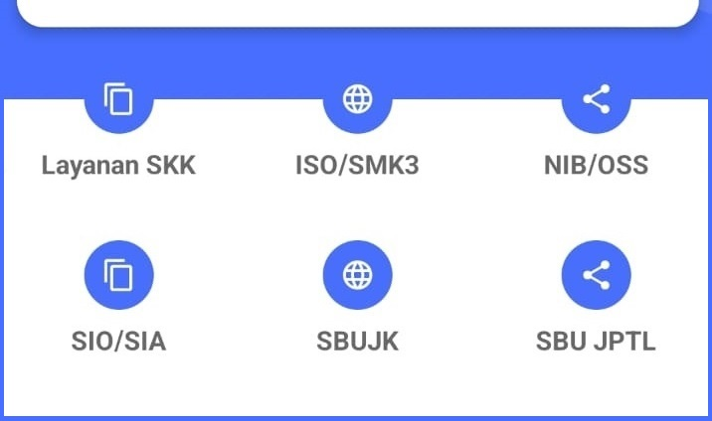
SERTIFIKAT KOMPETENSI KERJA
Konstruksi
Nama
ACHMAD FACHRUROZI, ST
Nik
3275082903770021
Provinsi
Jawa Barat
Kota
Bekasi
Klasifikasi
MANAJEMEN PELAKSANA
EXECUTIVE MANAGEMENT
Subklasifikasi
Ahli Utama K3 Konstruksi
Safety Construction Senior Expert
Kualifikasi
Ahli
Expert
kode jabatan kerja
MP011003
Jabatan kerja
Ahli Utama K3 Konstruksi
Safety Construction Senior Expert
Jenjang
9
nomor registrasi
F 1876 14431 2022 0018665 MP 01
Nama LSP
LSP Gataki Konstruksi Mandiri
Nama asosiasi
PERPAKOM
Tanggal ditetapkan
10/31/22
Tanggal masa berlaku sampai dengan
10/30/27
pembuataan baru atau perpanjang SKK/ SBU LPJK dengan mengisi form ini
* Jelaskan secara singkat kebutuhan atau permasalahan bisnis Anda"

* Bidang Usaha

Nama

* Alamat Email

* No Handphone

Nama Perusahaan

* Sertifikat yang dibutuhkan (Boleh Pilih lebih dari 1)

* Provinsi

* Kota/Kabupaten

